画面
Memo という名前をToDoに変える
(関係個所もろもろ)
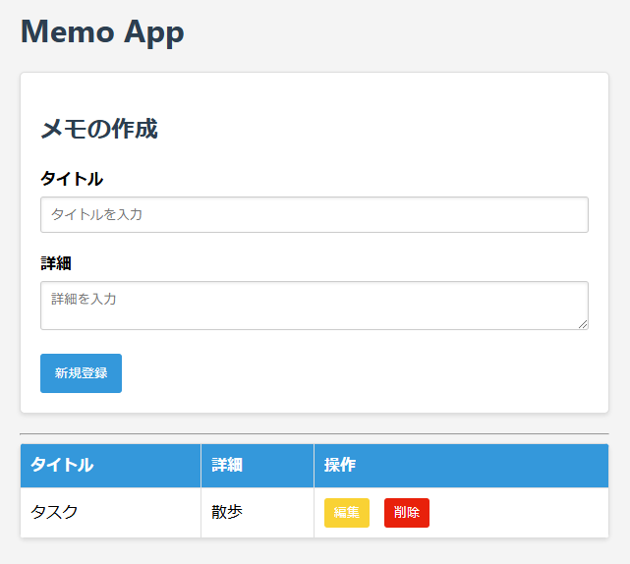

期日入力欄の追加
カレンダーで選ぶ方式
必須ではない

期日の列を追加

